Hoja1
Función NIST CSF 2.0 | Descripción NIST CSF 2.0 | Link | Categoría | Artículos ENS Relacionados
GOVERN | Gobernanza de la seguridad cibernética, estrategia, políticas y responsabilidades organizacionales. |  | (GV.OC):Contexto organizativo | Artículo 7: Gestión de la seguridad basada en los riesgos Artículo 6: Seguridad como un proceso integral Artículo 13: Organización e implantación del proceso de seguridad Artículo 8: Prevención, detección, respuesta y conservación Artículo 10: Vigilancia continua y reevaluación periódica Artículo 27: Mejora continua del proceso de seguridad Artículo 4: Definiciones
 |  |  | (GV.RM): Estrategia de gestión de riesgos | Artículo 7 - Gestión de la seguridad basada en los riesgos: Este artículo destaca que la gestión de la seguridad debe estar basada en la identificación y tratamiento de los riesgos. GV.RM se alinea con la necesidad de establecer una estrategia formal para identificar, evaluar y tratar los riesgos. Artículo 14 - Análisis y gestión de los riesgos: Específicamente orientado a identificar los riesgos y aplicar medidas de mitigación. GV.RM establece cómo planificar y abordar estos riesgos dentro de la estrategia de seguridad. Artículo 27 - Mejora continua del proceso de seguridad: Promueve la revisión y actualización continua de las estrategias de seguridad. GV.RM incluye procesos para ajustar las estrategias de gestión de riesgos ante nuevas amenazas o cambios organizativos.
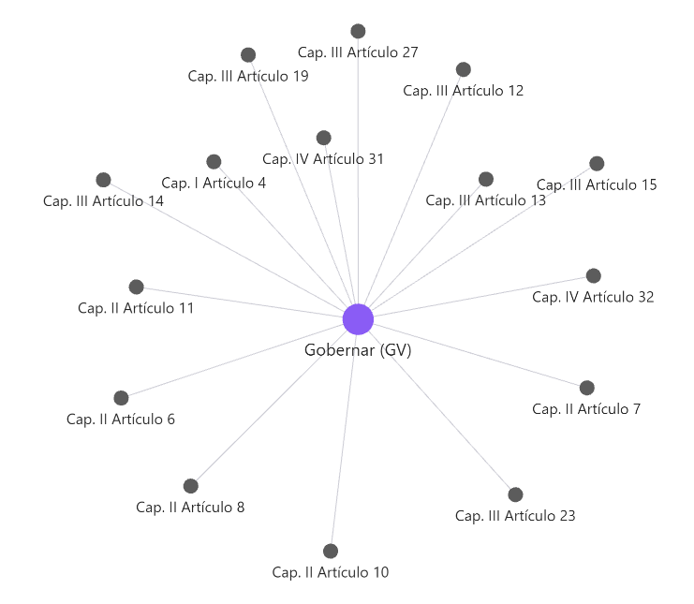 |  |  | (GV.RR): Funciones, responsabilidades y autoridades | Artículo 11: Diferenciación de responsabilidades Este artículo destaca la importancia de definir y diferenciar claramente las responsabilidades relacionadas con la seguridad. La subcategoría GV.RR establece la necesidad de asignar funciones específicas en materia de ciberseguridad, asegurando que cada miembro de la organización tenga roles y responsabilidades bien definidos para una gestión eficaz de los riesgos. Artículo 13: Organización e implantación del proceso de seguridad Este artículo establece que las organizaciones deben crear una estructura organizativa que facilite la implementación de medidas de seguridad. En GV.RR, se enfatiza la necesidad de distribuir claramente las autoridades y responsabilidades dentro de la organización para que las medidas de ciberseguridad puedan implementarse de manera eficiente y coordinada. Artículo 15: Gestión de personal Este artículo resalta la importancia de la profesionalización y capacitación del personal en el ámbito de la seguridad. La subcategoría GV.RR incluye la asignación de recursos humanos y la capacitación como parte integral de la estrategia de ciberseguridad, asegurando que las personas encargadas de gestionar los riesgos cuenten con las competencias necesarias.
 |  |  | (GV.PO): Política | Artículo 12 - Política de seguridad y requisitos mínimos de seguridad Este artículo exige que las organizaciones desarrollen una política formal de seguridad. La categoría GV.PO se centra precisamente en la creación de políticas de seguridad que sirvan como marco rector para la gestión de riesgos y la implementación de controles de ciberseguridad. Por lo tanto, GV.PO asegura que estas políticas no solo cumplan con los requisitos mínimos, sino que también estén alineadas con los objetivos y el contexto organizativo. Artículo 13 - Organización e implantación del proceso de seguridad Este artículo subraya la importancia de que las políticas de seguridad determinen la forma en que se organizarán e implantarán las medidas de seguridad dentro de una entidad. GV.PO abarca el diseño y la implementación de políticas coherentes y organizadas, asegurando que estas estén claramente definidas para facilitar su aplicación. También fomenta la asignación de roles, responsabilidades y procedimientos que respalden una gestión de la seguridad coordinada y efectiva. Artículo 6 - La seguridad como un proceso integral Este artículo establece que la seguridad debe ser tratada como un proceso transversal que impacta todas las áreas de la organización. GV.PO incluye la elaboración de políticas que consideran la seguridad como un componente integral de todas las actividades de la organización. Esto implica abordar todos los aspectos críticos, desde la protección de activos hasta la resiliencia ante incidentes, garantizando una visión global e integrada de la seguridad.
 |  |  | (GV.OV): Supervisión | Artículo 31 - Auditoría de la seguridad Este artículo exige la realización de auditorías periódicas para evaluar las medidas de seguridad implementadas en la organización. GV.OV promueve la supervisión continua de las actividades de seguridad, incluyendo mecanismos como auditorías internas o externas para evaluar la efectividad y cumplimiento de las medidas implementadas. Esta supervisión garantiza la identificación y corrección de posibles deficiencias en las políticas y procedimientos de seguridad. Artículo 10 - Vigilancia continua y reevaluación periódica Este artículo subraya la necesidad de monitorear constantemente las medidas de seguridad y de reevaluarlas para adaptarlas a nuevas amenazas o cambios en el entorno. GV.OV establece la importancia de la supervisión como un proceso continuo que permita identificar cambios en el contexto de riesgos o ineficiencias en las medidas existentes, asegurando que las prácticas de seguridad sigan siendo efectivas y estén actualizadas frente a las amenazas emergentes. Artículo 32 - Informe del estado de la seguridad Este artículo obliga a las organizaciones a generar informes regulares sobre el estado de su seguridad, proporcionando una visión clara y cuantificable de su situación. GV.OV garantiza que los procesos de supervisión no solo incluyan la evaluación de las actividades de seguridad, sino también la generación de resultados medibles en forma de informes periódicos. Esto facilita la toma de decisiones informadas y transparentes por parte de los responsables de la seguridad.
 |  |  | (GV.SC): Gestión de riesgos de la cadena de suministro de seguridad cibernética | Artículo 14 - Análisis y gestión de los riesgos Este artículo establece la importancia de identificar y gestionar los riesgos asociados con la cadena de suministro, incluyendo aquellos originados por proveedores y terceros. GV.SC aborda la evaluación integral de cómo los proveedores y socios externos impactan en la seguridad de la organización. Incluye la identificación, análisis y mitigación de riesgos relacionados con la cadena de suministro, asegurando un enfoque proactivo frente a amenazas externas. Artículo 19 - Adquisición de productos de seguridad y contratación de servicios de seguridad Este artículo especifica que los productos y servicios adquiridos deben cumplir con los requisitos de seguridad establecidos por la organización. GV.SC establece controles claros para garantizar que las adquisiciones y los contratos con proveedores de productos y servicios de seguridad cumplan con las políticas y estándares definidos por la organización. Esto incluye procesos de selección, evaluación y monitoreo de los proveedores para evitar vulnerabilidades en la cadena de suministro. Artículo 23 - Prevención ante otros sistemas de información interconectados Este artículo enfatiza la necesidad de proteger la organización de los riesgos derivados de sistemas externos interconectados, incluidos los de los proveedores. GV.SC incluye medidas específicas para evaluar y mitigar los riesgos que surgen de la integración con sistemas de terceros. Esto abarca tanto la identificación de posibles amenazas como la implementación de controles para minimizar su impacto en la seguridad de la organización.
IDENTIFY | Gestión y evaluación de activos, riesgos, vulnerabilidades y dependencias en la organización. |  | (ID.AM): Gestión de activos | Artículo 14 - Análisis y gestión de los riesgos: Este artículo destaca la importancia de identificar y clasificar los activos como parte del proceso de gestión de riesgos. ID.AM se alinea con esta exigencia al definir actividades específicas para identificar los activos del sistema, determinar su valor y analizar los riesgos asociados a ellos. Artículo 3 - Sistemas de información que traten datos personales: Obliga a identificar los sistemas que manejan datos personales como un aspecto clave de la gestión de activos. ID.AM aborda el reconocimiento de activos críticos, incluyendo aquellos relacionados con datos personales, para garantizar su protección y cumplimiento normativo. Artículo 18 - Protección de las instalaciones: Requiere identificar tanto activos físicos como digitales dentro de las instalaciones para implementar medidas de protección adecuadas. ID.AM apoya esta tarea proporcionando directrices para identificar y registrar activos relevantes que requieren protección, fortaleciendo la seguridad integral. Artículo 2 - Ámbito de aplicación: Define que las medidas de seguridad del ENS se aplican a todos los sistemas del sector público español y sus proveedores. ID.AM-1 del NIST 2.0 trata de identificar y gestionar activos clave, incluidos sistemas, datos, personas y dispositivos, asegurando que todos los elementos relevantes estén cubiertos por las estrategias de ciberseguridad. Ambos marcos buscan delimitar claramente el alcance de los sistemas sujetos a medidas de seguridad.
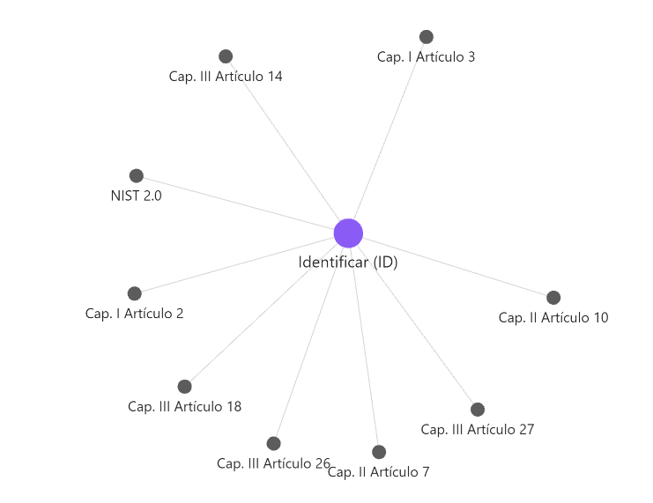 |  |  | (ID.RA): Evaluación de riesgos | Artículo 7 - Gestión de la seguridad basada en los riesgos: Este artículo subraya la importancia de gestionar la seguridad partiendo de la identificación y evaluación de riesgos. ID.RA se enfoca en adoptar un enfoque proactivo para comprender los riesgos que afectan a los activos y sistemas, facilitando una gestión de la seguridad informada y efectiva. Artículo 14 - Análisis y gestión de los riesgos: Propone un proceso formal para gestionar y mitigar los riesgos que pueden comprometer la seguridad. ID.RA está directamente relacionado al realizar evaluaciones constantes de los riesgos asociados a los activos, su impacto potencial y las estrategias para su mitigación. Artículo 26 - Continuidad de la actividad: Destaca la gestión de riesgos como un componente esencial para garantizar la continuidad operativa frente a incidentes. ID.RA contribuye a los planes de continuidad al identificar y evaluar los riesgos que podrían interrumpir las operaciones, asegurando que las organizaciones estén preparadas para responder y recuperarse rápidamente.
 |  |  | (ID.IM): Mejora | Artículo 27 - Mejora continua del proceso de seguridad: Este artículo destaca la necesidad de retroalimentación y evaluación constante para mejorar el proceso de seguridad. ID.IM se alinea directamente con este principio, fomentando ajustes y mejoras continuas en los procesos de identificación a medida que evolucionan los riesgos y las necesidades. Artículo 10 - Vigilancia continua y reevaluación periódica: Plantea la supervisión constante y la reevaluación de procesos y sistemas para identificar amenazas o vulnerabilidades emergentes. ID.IM asegura que los activos y sistemas identificados se supervisen y actualicen de forma continua, manteniéndose alineados con los cambios en el entorno operativo. Artículo 26 - Continuidad de la actividad: Subraya la importancia de actualizar estrategias de identificación para garantizar la resiliencia frente a incidentes. ID.IM incluye la mejora continua como un elemento clave para identificar y abordar fallos potenciales que puedan comprometer la continuidad operativa.
PROTECT | Implementación de controles de seguridad, gestión de accesos, protección de datos y continuidad operativa. |  | (PR.AA): Gestión de identidades, autenticación y control de acceso | Artículo 17 - Autorización y control de los accesos Establece que el acceso a los sistemas debe estar restringido únicamente a usuarios autorizados, mediante mecanismos adecuados de autenticación. Esto se relaciona directamente con la categoría PR.AA del NIST 2.0, que implementa controles para gestionar identidades y autenticación, asegurando que solo usuarios, servicios y dispositivos legítimos tengan acceso, cumpliendo con lo estipulado en este artículo. Artículo 20 - Mínimo privilegio Promueve que los usuarios solo tengan los permisos estrictamente necesarios para desempeñar sus funciones, limitando así los riesgos de accesos indebidos o abusos. Esto se refleja en el control PR.AA-05 del NIST 2.0, que establece la gestión y aplicación de permisos bajo el principio de mínimo privilegio y separación de funciones, alineándose con las disposiciones del artículo para mantener un control de acceso robusto y seguro.
 |  |  | (PR.AT): Concienciación y capacitación | Artículo 15 - Gestión de personal Fomenta la formación continua del personal para que conozcan sus responsabilidades en materia de seguridad de la información. Esto se relaciona con la categoría PR.AT del NIST 2.0, que desarrolla programas de concienciación y capacitación para que todo el personal esté alineado con las directrices y riesgos de seguridad cibernética, fortaleciendo así la postura de seguridad organizacional. Artículo 16 - Profesionalidad Exige que el personal técnico mantenga sus conocimientos actualizados en ciberseguridad. En este sentido, PR.AT incluye formación especializada y continua para los equipos técnicos, asegurando que estén capacitados para gestionar y responder eficazmente a las amenazas cibernéticas actuales y emergentes.
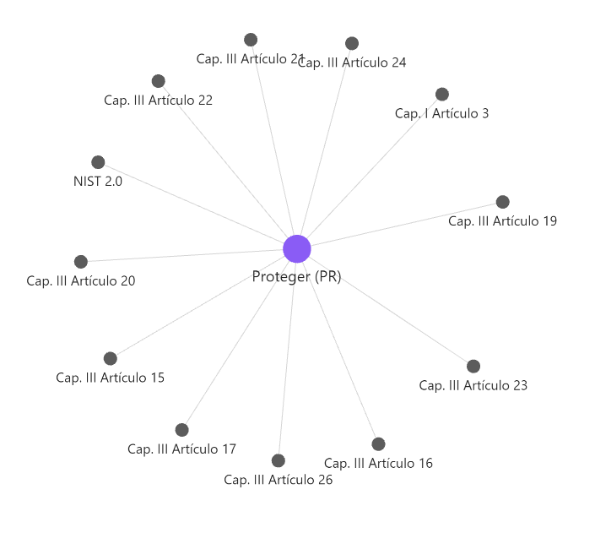 |  |  | (PR. DS): Seguridad de los datos | Artículo 3 - Sistemas de información que traten datos personales El articulo define requisitos específicos para proteger los sistemas que manejan datos personales, en cumplimiento con regulaciones como el RGPD. En el marco NIST, la subcategoría PR.DS-1 se enfoca en proteger los datos tanto en reposo como en tránsito, asegurando su confidencialidad e integridad mediante controles criptográficos y acceso controlado, reflejando los requisitos legales y de protección de datos. Artículo 22 - Protección de información almacenada y en tránsito Obliga a proteger la información contra accesos no autorizados durante todo su ciclo de vida. Esto se relaciona con la categoría PR.DS del NIST 2.0, que implementa medidas específicas para salvaguardar los datos, asegurando su confidencialidad, integridad y disponibilidad conforme a lo estipulado en el artículo. Artículo 24 - Registro de actividad y detección de código dañino Establece la necesidad de monitorizar y registrar las actividades en los sistemas para prevenir accesos indebidos y detectar amenazas. En este sentido, PR.DS incluye controles para el registro de eventos y el análisis continuo, contribuyendo a mantener la seguridad y protección de los datos.
 |  |  | (PR. PS): Seguridad de la plataforma | Artículo 21 - Integridad y actualización del sistema Exige la implementación de medidas para proteger las plataformas frente a vulnerabilidades conocidas y emergentes. Esto se relaciona con la categoría PR.PS del NIST 2.0, que asegura que las plataformas y sistemas se mantengan actualizados y protegidos mediante parches y controles que mitiguen riesgos de seguridad. Artículo 19 - Adquisición de productos de seguridad y contratación de servicios de seguridad Promueve la compra de productos y servicios que incorporen medidas de seguridad desde su diseño, asegurando una defensa proactiva. En este contexto, PR.PS establece controles para garantizar que las plataformas y servicios adquiridos cumplan con los requisitos de seguridad durante todo su ciclo de vida, desde la adquisición hasta la desactivación.
 |  |  | (PR. DS): Resiliencia de la infraestructura tecnológica | Artículo 26 - Continuidad de la actividad garantiza que las infraestructuras sean resilientes y capaces de operar bajo condiciones adversas o incidentes. Esto se vincula con la categoría PR.IR del NIST 2.0, que implementa medidas de diseño, respuesta y recuperación para asegurar la continuidad y disponibilidad de los servicios críticos, minimizando el impacto de interrupciones. Artículo 23 - Prevención ante otros sistemas de información interconectados Obliga a proteger los sistemas frente a riesgos que pueden derivarse de su interconexión con otros sistemas. En este sentido, PR.IR incluye controles preventivos y de monitoreo que refuerzan la seguridad y la integridad de las infraestructuras interconectadas, reduciendo la superficie de ataque y posibles vulnerabilidades.
DETECT | Monitoreo continuo, detección de anomalías y eventos de seguridad. |  | (DE.CM): Contexto organizativo | Artículo 24 - Registro de actividad y detección de código dañino Este artículo establece la obligación de monitorizar constantemente las actividades del sistema para identificar y registrar posibles amenazas, como código malicioso. DE.CM se centra en la implementación de herramientas y procesos que permiten el registro sistemático de actividades y la detección de comportamientos inusuales o dañinos en los sistemas. Esto cumple con los requisitos de monitorización y análisis continuo establecidos por este artículo. Artículo 10 - Vigilancia continua y reevaluación periódica Este artículo subraya la importancia de la vigilancia continua para mantener la seguridad frente a nuevas amenazas y cambios en el entorno. DE.CM incluye mecanismos avanzados que garantizan la vigilancia constante del entorno tecnológico. Estos mecanismos permiten detectar eventos anómalos de manera proactiva, alineándose con las necesidades de supervisión establecidas en este artículo. Artículo 31 - Auditoría de la seguridad Este artículo requiere la realización periódica de auditorías para identificar posibles vulnerabilidades, desviaciones o fallos en las medidas de seguridad. DE.CM incorpora auditorías como parte integral del monitoreo de sistemas. Este enfoque asegura una revisión continua y estructurada para detectar y responder rápidamente a incidentes de seguridad, cumpliendo con los lineamientos del artículo.
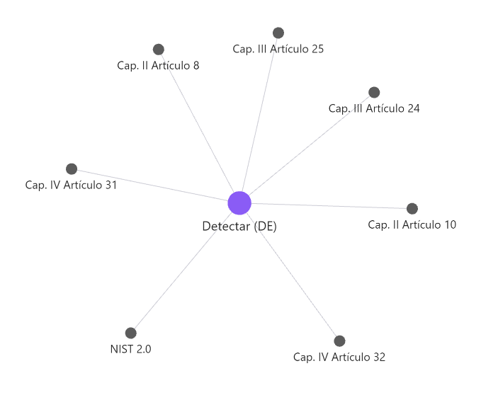 |  |  | (DE.CM): Contexto organizativo | Artículo 25 - Incidentes de seguridad Este artículo exige analizar los incidentes de seguridad para comprender su impacto, determinar sus causas y prevenir su repetición en el futuro.DE.AE establece procesos estructurados para la investigación y análisis de eventos adversos, facilitando la identificación de causas subyacentes y el diseño de medidas correctivas para minimizar riesgos similares. Artículo 32 - Informe del estado de la seguridad Este artículo requiere la elaboración de informes detallados sobre los eventos adversos, documentando sus impactos, las soluciones aplicadas y las lecciones aprendidas. DE.AE contribuye significativamente a la elaboración de estos informes mediante un análisis meticuloso y exhaustivo de los incidentes, asegurando que la documentación refleje tanto el impacto como las medidas adoptadas para su resolución. Artículo 8 - Prevención, detección, respuesta y conservación Este artículo señala la importancia de analizar y gestionar eventos detectados para prevenir futuros incidentes de seguridad. DE.AE incluye el análisis detallado de eventos detectados como parte de un enfoque integral que refuerza la capacidad de las organizaciones para anticiparse a nuevas amenazas y responder eficazmente.
RESPOND | Desarrollo de planes de respuesta a incidentes, análisis forense y comunicación con partes interesadas. |  | (RS. MA): Gestión de incidentes | Artículo 25 - Incidentes de seguridad Obliga a establecer un proceso integral para gestionar incidentes, abarcando las fases de detección, análisis, contención, erradicación y recuperación. Esto se relaciona directamente con la categoría RS.MA del NIST 2.0, que define protocolos bien estructurados para garantizar una respuesta eficiente y efectiva ante cualquier incidente de seguridad, minimizando riesgos y daños. Artículo 13 - Organización e implantación del proceso de seguridad Requiere que las entidades establezcan estructuras organizativas claras para gestionar la seguridad, incluyendo la respuesta a incidentes. En este sentido, RS.MA incluye la planificación, asignación de responsabilidades y establecimiento de roles necesarios para asegurar que los incidentes se manejen de manera estructurada y efectiva. Artículo 8 - Prevención, detección, respuesta y conservación Destaca la importancia de responder adecuadamente a los incidentes para minimizar su impacto y garantizar la continuidad de las operaciones. RS.MA aborda directamente esta necesidad mediante la implementación de procesos organizados de respuesta, asegurando que las organizaciones puedan actuar con rapidez y precisión frente a cualquier amenaza.
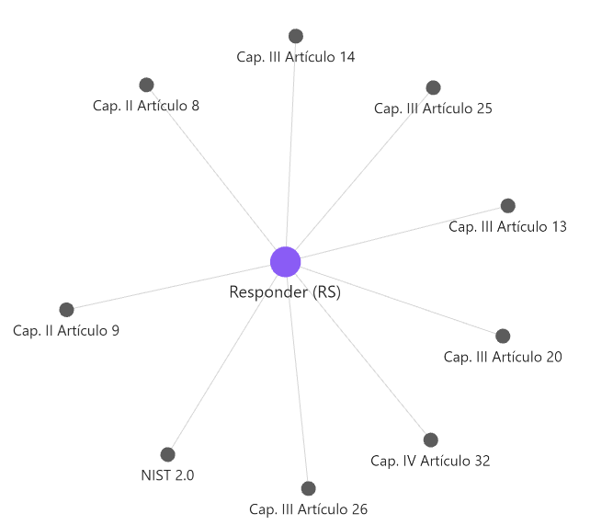 |  |  | (RS.AN) Análisis de incidentes | Artículo 25 - Incidentes de seguridad Estipula que los incidentes deben ser analizados para identificar sus causas, evaluar los daños causados y establecer medidas para evitar su repetición. Esto se alinea con la categoría RS.AN del NIST 2.0, que proporciona procedimientos específicos para el análisis detallado de incidentes, asegurando una comprensión profunda y acciones correctivas efectivas. Artículo 32 - Informe del estado de la seguridad Obliga a documentar los análisis realizados sobre los incidentes, así como sus impactos. En este sentido, RS.AN genera información detallada a partir de los análisis de incidentes, que se incluye en los informes de seguridad, cumpliendo con el requisito de transparencia y mejora continua en la gestión de la seguridad. Artículo 14 - Análisis y gestión de los riesgos Vincula los incidentes de seguridad con la gestión de riesgos, exigiendo un análisis que permita comprender su relevancia en el contexto general de la seguridad. RS.AN transforma los incidentes en datos útiles, incorporándolos a la gestión de riesgos para fortalecer la postura de seguridad de la organización mediante decisiones basadas en evidencia.
 |  |  | (RS.CO) Notificación y comunicación de la respuesta al incidente | Artículo 25 - Incidentes de seguridad Establece la necesidad de notificar y comunicar los incidentes relevantes a las partes interesadas de manera oportuna y precisa. Esto se alinea con la categoría RS.CO del NIST 2.0, que garantiza que toda la información crítica se comparta rápidamente, permitiendo a las partes afectadas tomar las acciones necesarias para mitigar el impacto. Artículo 32 - Informe del estado de la seguridad Obliga a documentar y comunicar los resultados derivados de la gestión de incidentes, promoviendo la transparencia y la mejora continua. RS.CO asegura que estos resultados se comuniquen de manera estructurada y clara, fortaleciendo la confianza y la coordinación interna y externa. Artículo 9 - Existencia de líneas de defensa Resalta la importancia de comunicaciones claras y efectivas entre las distintas capas de seguridad para mitigar los riesgos relacionados con los incidentes. En este contexto, RS.CO refuerza estas líneas al proporcionar protocolos de comunicación adecuados durante la respuesta, asegurando la coordinación y eficacia en la mitigación de riesgos.
 |  |  | (RS.MI) Mitigación de incidentes | Artículo 25 - Incidentes de seguridad Exige tomar medidas inmediatas para contener y mitigar el impacto de los incidentes de seguridad. Esto se relaciona con la categoría RS.MI del NIST 2.0, que establece procedimientos claros y estructurados para limitar los daños de un incidente y prevenir su propagación, protegiendo los sistemas afectados. Artículo 20 - Mínimo privilegio Destaca la importancia de operar con el nivel mínimo de privilegios necesario para reducir el impacto potencial de un incidente. RS.MI implementa medidas de contención que refuerzan este principio, asegurando que el acceso limitado minimice la superficie de ataque y la propagación de amenazas. Artículo 26 - Continuidad de la actividad Estipula que se deben implementar acciones para garantizar que las operaciones críticas continúen durante y después de un incidente. En este contexto, RS.MI asegura que las funciones esenciales sigan activas, garantizando la resiliencia operativa y una recuperación eficiente.
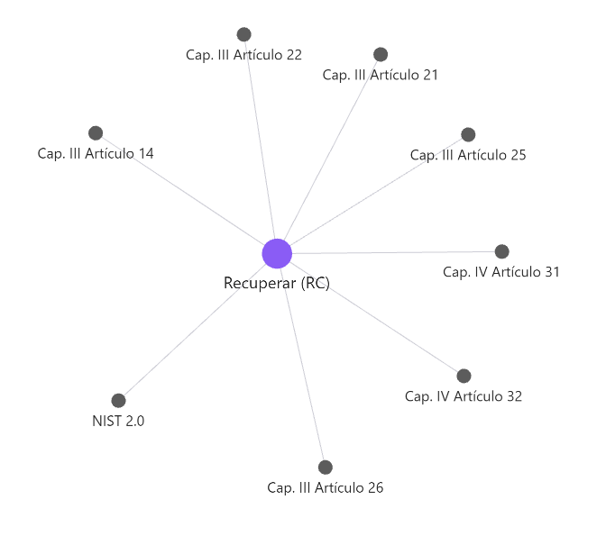
RECOVER | Implementación de planes de recuperación y resiliencia organizacional ante incidentes de seguridad. |  | (RC.RP): Ejecución del Plan de Recuperación de Incidente | Artículo 25 - Incidentes de seguridad Establece la necesidad de activar y ejecutar un plan de recuperación tras la identificación y gestión de incidentes. La categoría RC.RP del NIST 2.0 se alinea con este principio, garantizando que las acciones de recuperación sean efectivas, estén bien documentadas y sigan un enfoque estructurado. Artículo 26 - Continuidad de la actividad Asegura que las acciones de recuperación se prioricen para mantener las operaciones críticas. En este contexto, RC.RP detalla cómo gestionar estas prioridades, restaurando primero los servicios esenciales para minimizar interrupciones. Artículo 22 - Protección de información almacenada y en tránsito Requiere verificar la integridad de copias de seguridad y otros activos antes de utilizarlos para la restauración. RC.RP refuerza este proceso al asegurar que los datos restaurados sean íntegros y válidos, previniendo errores en el proceso de recuperación. Artículo 14 - Análisis y gestión de riesgos Integra la evaluación de riesgos en la planificación de la recuperación, permitiendo priorizar las funciones críticas. RC.RP utiliza esta gestión de riesgos para establecer normas operativas después de un incidente, optimizando los esfuerzos de recuperación. Artículo 21 - Integridad y actualización del sistema Subraya la importancia de verificar la integridad de los activos restaurados y asegurar que los sistemas vuelvan a un estado operativo seguro. RC.RP implementa controles rigurosos en este sentido, mitigando vulnerabilidades en el proceso de restauración. Artículo 31 - Auditoría de la seguridad Concluye el proceso de recuperación mediante auditorías y documentación para evaluar el éxito y aprender lecciones. RC.RP garantiza una revisión adecuada, generando registros completos que mejoran la preparación para futuros incidentes.
 |  |  | (RC.CO) Comunicación de la recuperación del incidente | Artículo 25 - Incidentes de seguridad Garantiza que las comunicaciones durante la recuperación sean claras, efectivas y lleguen a todas las partes interesadas pertinentes. La categoría RC.CO del NIST 2.0 respalda este enfoque al establecer protocolos para mantener informadas a las partes internas y externas sobre el progreso de la recuperación, asegurando coordinación y confianza. Artículo 32 - Informe del estado de la seguridad Establece la necesidad de reportar los avances en la restauración de las capacidades operativas de forma transparente. En este contexto, RC.CO incluye la emisión de reportes regulares, proporcionando a las partes interesadas información precisa sobre el estado de la recuperación y asegurando la alineación con los objetivos de seguridad establecidos.

